상품제안서
휴대용 초미니 선풍기, 손풍기 | 상품코드: F30743

 |  |  |  |  |  |  | 02-412-0044 | www.easy1.co.kr
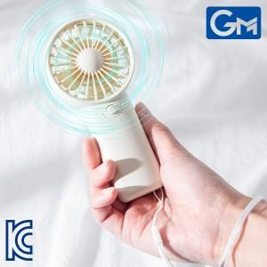

【상세/제작정보】 | <span style="font-size: 12pt;"><b>** 배송비- 한박스 100개 / 6000원별도</b></span>

【인쇄/포장옵션】 | 실크 / 포장지포장

【공급단가】 | 수량 | 200~ | 500~ | 1,000~ | 3,000~ | 5,000~
*VAT별도 | 단가 | 2,490원 | 2,400원 | 2,310원 | 2,220원 | 2,130원

【상품 URL】 | http://www.easy1.co.kr/src/goods_detail.php?gdno=30743

